表示場所
■お客様が料理の時間、朝食の種類を確認する画面をどこに作成するか問題

 | 案１
 |  | 無い人は出さないし、わざわざページを作成するのも工数がかかるので、
 |  | 今のお風呂予約の上部に作成する
 |  | お風呂予約だけではなくなるので、文言は変更する

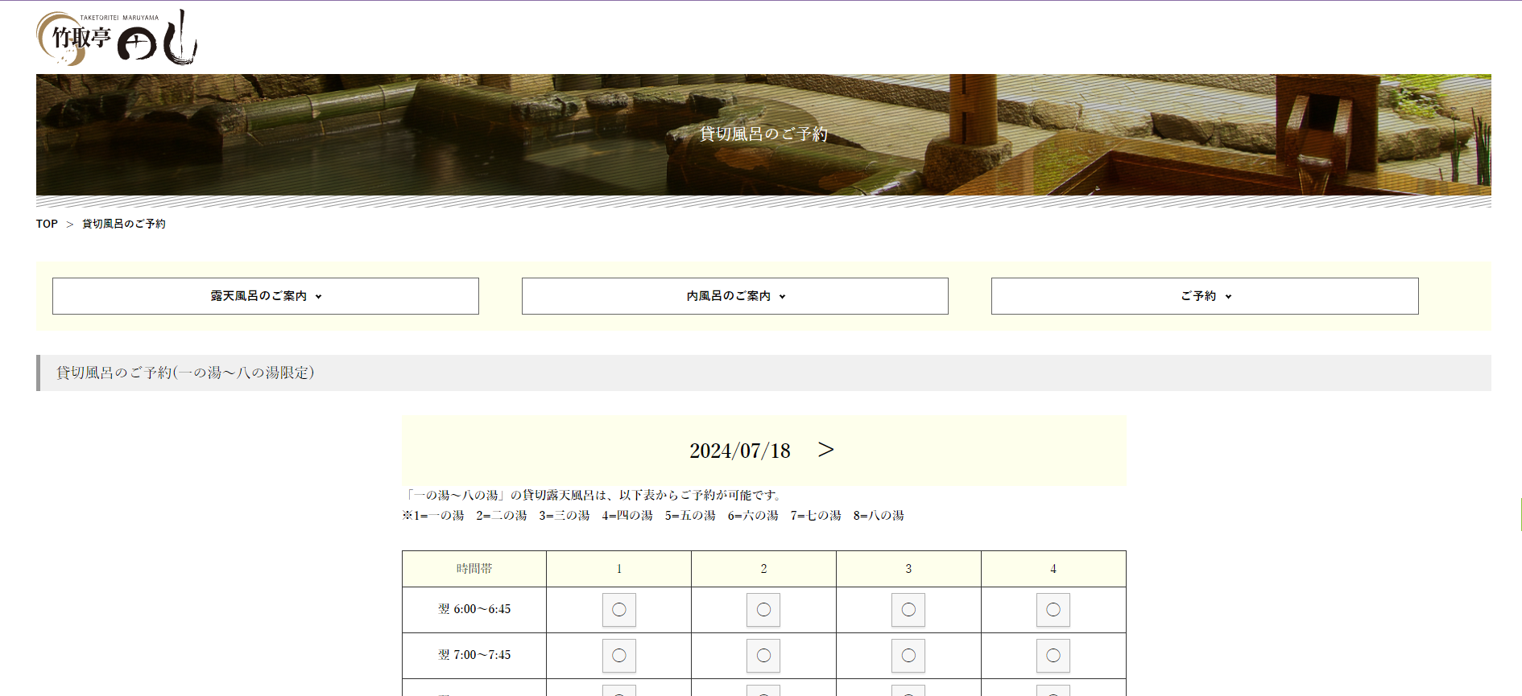
タイトルは「マイページ」などに変更

表示を無くす

お風呂予約の上に「朝食・夕食情報」を表示するスペースを追加する
設定していないお客様には表示されない。

「朝食・夕食情報」も次の日の情報など見れたほうがよいと思うので、
日付の切り替えは上部に移動させる
日付を変更すると、料理・お風呂両方の表示内容が切り替わる

 | 案2
 |  | 今はTOPから言語を選ぶとお風呂予約ページが表示されるが、メニュー画面を挟む
 |  | 料理ページを作成する
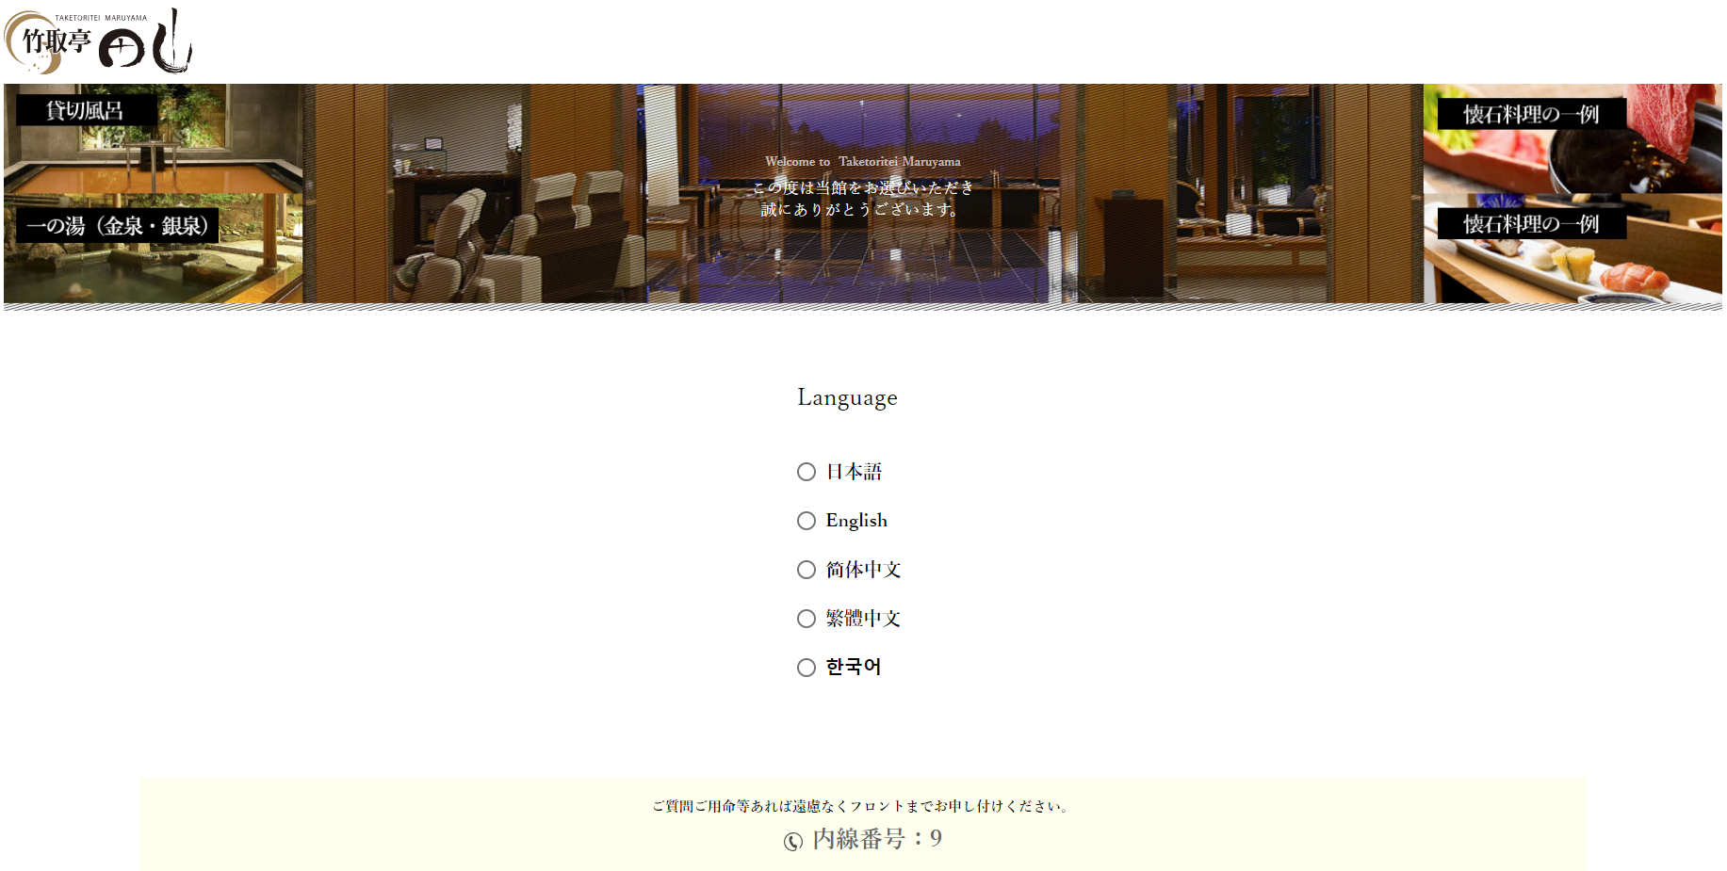
 |  |  | メニュー

 |  |  |  | 料理確認 | ← | 未登録のお客様には表示されない

 |  |  |  | お風呂予約

 |  |  | 料理確認 |  |  |  | お風呂予約

